关系图
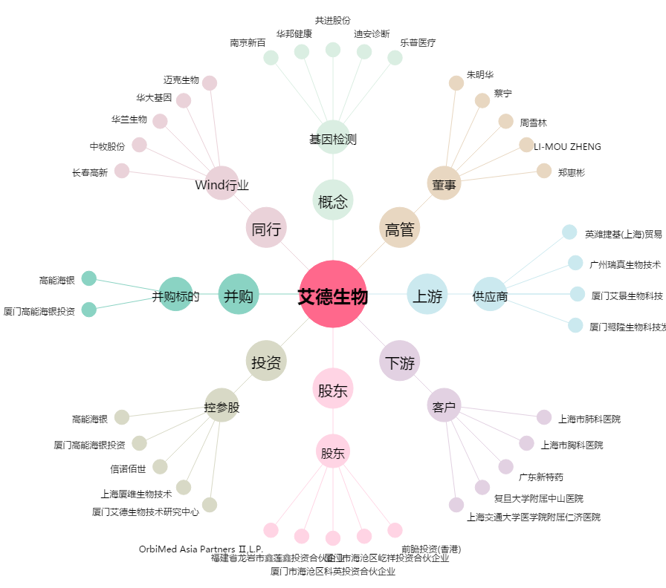
艾德生物[300685.SZ] - 关系概览图

